T_Scedule Rkp
 | TIME SCHEDULE
 | PEMBUATAN INTERIOR KANTOR REGIONAL III PT ASDP INDONESIA FERRY
 | Pakuwon Tower Lantai 22, Jl. Embong Malang No. 32-36, Kedungdoro, Kec. Tegalsari
 | Surabaya

 | NO | ITEM PEKERJAAN | BOBOT | Week 1 | Week 2 | Week 3 | Week 4 | Week 5 | Week 6 | Week 7 | Week 8 | Week 9
 |  |  |  | 2026-07-23 | 2026-07-27 | 2026-08-03 | 2026-08-10 | 2026-08-17 | 2026-08-24 | 2026-08-31 | 2026-09-07 | 2026-09-14
 |  |  |  | 2026-07-26 | 2026-08-02 | 2026-08-09 | 2026-08-16 | 2026-08-23 | 2026-08-30 | 2026-09-06 | 2026-09-13 | 2026-09-20
 | Plan | Real
 | - | -
 | 0.32 | -
 | 3.76 | -
 | 9.21 | 4.06
 | 14.20 | 20.02
 | 19.39 | 32.17
 | 30.79 | 49.30
 | 52.18
 | 87.58
 | 100.00
 | 1 | 2 | 3 | 4 | 5 | 6 | 7 | 8 | 9 | 10 | 11 | 12

p | I | PEKERJAAN PERSIAPAN | 9.33 | 0.32 | 2.63 | 0.83 | 0.33 | 0.33 | 0.33 | 0.33 | 1.67 | 2.58 | -
r |  |  |  | - | - | 1.34 | 7.31 | 0.23 | 0.11 | -8.99 | - | -
 | II | PEKERJAAN FIT OUT INTERIOR DAN ARSITEKTUR
p | II.A | Pekerjaan Ruang Staff & Resepsionis | 35.22 | - | 0.81 | 3.24 | - | - | 4.43 | 6.75 | 15.89 | 4.10 | -
r |  |  |  | - | - | 2.02 | 6.46 | 3.32 | 4.87 | -16.67 | - | -
p | II.B | Pekerjaan Ruang VIP | 10.48 | - | - | 0.44 | 1.80 | - | - | 2.72 | 5.53 | - | -
r |  |  |  | - | - | 0.22 | 0.70 | 1.80 | 3.15 | -72.94 | - | -
p | II.C | Pekerjaan Ruang Rapat Umum | 10.84 | - | - | 0.44 | 0.52 | - | 0.01 | 3.78 | 4.91 | 1.18 | -
r |  |  |  | - | - | 0.22 | 0.70 | 0.78 | 3.60 | -5.29 | - | -
p | II.D | Pekerjaan Ruang Executive Director | 11.10 | - | - | 0.51 | 0.64 | 0.64 | - | 3.86 | 3.27 | 2.18 | -
r |  |  |  | - | - | 0.25 | 0.81 | 1.44 | 2.93 | -5.42 | - | -
 | III | PEKERJAAN MEKANIKAL ELEKTRIKAL
p | III.A | Pekerjaan Elektrikal | 22.67 | - | - | - | 1.70 | 4.23 | 6.63 | 3.96 | 4.14 | 2.02 | -
r |  |  |  | - | - | - | - | 4.59 | 2.47 | -7.06 | - | -
p | III.B | Pekerjaan Exhaust Fan | 0.36 | - | - | - | - | - | - | - | - | 0.36 | -
r |  |  |  | - | - | - | - | - | - | - | - | -

 |  |  | 100.00
 |  | RENCANA | - | 0.32 | 3.44 | 5.45 | 4.99 | 5.19 | 11.40 | 21.39 | 35.40 | 12.42
 |  | RENCANA KOMULATIF | - | 0.32 | 3.76 | 9.21 | 14.20 | 19.39 | 30.79 | 52.18 | 87.58 | 100.00
 |  | REALISASI | - | - | - | 4.06 | 15.96 | 12.16 | 17.13
 |  | REALISASI KOMULATIF | - | - | - | 4.06 | 20.02 | 32.17 | 49.30
 |  | DEVIASI | - | -0.32 | -3.76 | -5.15 | 5.82 | 12.79 | 18.52

T_Scedule Rinc
 | TIME SCHEDULE
 | PEMBUATAN INTERIOR KANTOR REGIONAL III PT ASDP INDONESIA FERRY
 | Pakuwon Tower Lantai 22, Jl. Embong Malang No. 32-36, Kedungdoro, Kec. Tegalsari
 | Surabaya

 | Plan | Real
 | - | -
 | 0.32 | -
 | 3.76 | -
 | 9.21 | 4.06
 | 14.20 | 20.02
 | 19.39 | 32.17
 | 30.79 | 49.30
 | 52.18
 | 87.58
 | 100.00
 | NO | ITEM PEKERJAAN | BOBOT | Week 1 | Week 2 | Week 3 | Week 4 | Week 5 | Week 6 | Week 7 | Week 8 | Week 9
 |  |  |  | 2026-07-23 | 2026-07-27 | 2026-08-03 | 2026-08-10 | 2026-08-17 | 2026-08-24 | 2026-08-31 | 2026-09-07 | 2026-09-14
 |  |  |  | 2026-07-26 | 2026-08-02 | 2026-08-09 | 2026-08-16 | 2026-08-23 | 2026-08-30 | 2026-09-06 | 2026-09-13 | 2026-09-20
 | 1 | 2 | 3 | 4 | 5 | 6 | 7 | 8 | 9 | 10 | 11 | 12
 | I | PEKERJAAN PERSIAPAN
p | 1 | Marking dan pengukuran ulang | 0.53 | 0.32 | 0.21
r |  |  |  | - | - | 0.26 | 0.26 | - | - | -0.53 | - | -
p | 2 | Mobilisasi dan demobilisasi (meliputi material & tenaga kerja) | 0.84 |  | 0.34 | 0.51
r |  |  |  | - | - | - | 0.84 | - | - | -0.84 | - | -
p | 3 | Biaya Air dan Listrik selama pekerjaan | 1.35 |  | 0.17 | 0.17 | 0.17 | 0.17 | 0.17 | 0.17 | 0.17 | 0.17
r |  |  |  | - | - | - | 1.35 | - | - | -1.35 | - | -
p | 4 | Biaya pengamanan barang di lokasi | 1.16 |  | 1.16
r |  |  |  | - | - | - | 1.16 | - | - | -1.16 | - | -
p | 5 | Biaya Kebersihan proyek | 1.11 |  |  |  |  |  |  |  | 0.67 | 0.44
r |  |  |  | - | - | - | 1.11 | - | - | -1.11 | - | -
p | 6 | Pengangkutan/Pembuangan puing bekas bongkaran ; satuan mobil truck engkel | 1.14 |  |  |  |  |  |  |  |  | 1.14
r |  |  |  | - | - | - | 0.45 | 0.23 | 0.11 | -0.80 | - | -
p | 7 | Peralatan dan Material Bantu (Scafolding, terpal Plastik, exhaust/blower dll ) | 0.60 |  | 0.60
r |  |  |  | - | - | - | 0.60 | - | - | -0.60 | - | -
p | 8 | Hard copy As Built drawing dan approval material | 1.35 |  |  |  |  |  |  |  | 0.67 | 0.67
r |  |  |  | - | - | 1.08 | 0.27 | - | - | -1.35 | - | -
p | 9 | Deposit Gedung | 1.26 |  | 0.16 | 0.16 | 0.16 | 0.16 | 0.16 | 0.16 | 0.16 | 0.16
r |  |  |  | - | - | - | 1.26 | - | - | -1.26 | - | -
 | II | PEKERJAAN FIT OUT INTERIOR DAN ARSITEKTUR
 | II.A | Pekerjaan Ruang Staff & Resepsionis
p | 1 | Screeding & levelling lantai | 4.05 |  | 0.81 | 3.24
r |  |  |  | - | - | 2.02 | 2.02 | - | - | -4.05 | - | -
p | 2 | Pengadaan dan pasang penutup lantai Carpet Flowing Plank | 22.16 |  |  |  |  |  | 4.43 | 6.65 | 11.08
r |  |  |  | - | - | - | 4.43 | 3.32 | 3.32 | -11.08 | - | -
p | 3 | Pek Finishing Dinding dan Partisi | 0.73 |  |  |  |  |  |  |  | 0.73
r |  |  |  | - | - | - | - | - | 0.07 | -0.07 | - | -
p | 4 | Pengadaan dan pasang plint lantai | 0.51 |  |  |  |  |  |  | 0.10 | 0.40
r |  |  |  | - | - | - | - | - | - | - | - | -
p | 5 | Pek Signed ASDP Uk. 135 x 100 cm | 0.88 |  |  |  |  |  |  |  |  | 0.88
r |  |  |  | - | - | - | - | - | - | - | - | -
p | 6 | Backdrop Resepsionis | 3.68 |  |  |  |  |  |  |  | 3.68
r |  |  |  | - | - | - | - | - | 1.47 | -1.47 | - | -
p | 7 | Dry Pantry Workcafé | 3.22 |  |  |  |  |  |  |  |  | 3.22
r |  |  |  | - | - | - | - | - | - | - | - | -
 | II.B | Pekerjaan Ruang VIP
p | 1 | Screeding & levelling lantai | 0.44 |  |  | 0.44
r |  |  |  | - | - | 0.22 | 0.22 | - | - | -0.44 | - | -
p | 2 | Pengadaan dan pasang penutup lantai Carpet Flowing Plank | 2.39 |  |  |  |  |  |  | 0.72 | 1.67
r |  |  |  | - | - | - | 0.48 | 0.36 | 0.60 | -1.44 | - | -
p | 3 | Pengadaan & pasang Partisi 2 muka | 1.80 |  |  |  | 1.80
r |  |  |  | - | - | - | - | 1.44 | 0.36 | -1.80 | - | -
p | 4 | Pek Finishing Dinding dan Partisi | 0.26 |  |  |  |  |  |  |  | 0.26
r |  |  |  | - | - | - | - | - | 0.03 | -0.03 | - | -
p | 5 | Pengadaan dan pasang plint lantai | 0.17 |  |  |  |  |  |  | 0.05 | 0.12
r |  |  |  | - | - | - | - | - | - | - | - | -
p | 6 | Backdrop TV | 2.18 |  |  |  |  |  |  | 0.66 | 1.53
r |  |  |  | - | - | - | - | - | 0.87 | -0.87 | - | -
p | 7 | Pengadaan & pasang Pintu Kaca | 1.19 |  |  |  |  |  |  | 0.47 | 0.71
r |  |  |  | - | - | - | - | - | 0.47 | -0.47 | - | -
p | 8 | Pengadaan & pasang Jendela Kaca Rangka Aluminium | 2.05 |  |  |  |  |  |  | 0.82 | 1.23
r |  |  |  | - | - | - | - | - | 0.82 | -0.82 | - | -
 | II.C | Pekerjaan Ruang Rapat Umum
p | 1 | Screeding & levelling lantai | 0.44 |  |  | 0.44
r |  |  |  | - | - | 0.22 | 0.22 | - | - | -0.44 | - | -
p | 2 | Pengadaan dan pasang penutup lantai Carpet Flowing Plank | 2.39 |  |  |  |  |  |  | 2.39
r |  |  |  | - | - | - | 0.48 | 0.36 | 0.60 | -1.44 | - | -
p | 3 | Pengadaan & pasang Partisi 2 muka | 0.52 |  |  |  | 0.52
r |  |  |  | - | - | - | - | 0.42 | 0.10 | -0.52 | - | -
p | 4 | Pek Finishing Dinding dan Partisi | 0.26 |  |  |  |  |  |  | 0.05 | 0.21
r |  |  |  | - | - | - | - | - | 0.03 | -0.03 | - | -
p | 5 | Pengadaan dan pasang plint lantai | 0.05 |  |  |  |  |  | 0.01 | 0.04
r |  |  |  | - | - | - | - | - | - | - | - | -
p | 6 | Backdrop Ruang Rapat | 3.94 |  |  |  |  |  |  |  | 2.76 | 1.18
r |  |  |  | - | - | - | - | - | 1.58 | -1.58 | - | -
p | 7 | Pengadaan & pasang Pintu Kaca | 1.19 |  |  |  |  |  |  | 0.47 | 0.71
r |  |  |  | - | - | - | - | - | 0.47 | -0.47 | - | -
p | 8 | Pengadaan & pasang Jendela Kaca Rangka Aluminium | 2.05 |  |  |  |  |  |  | 0.82 | 1.23
r |  |  |  | - | - | - | - | - | 0.82 | -0.82 | - | -
 | II.D | Pekerjaan Ruang Executive Director
p | 1 | Screeding & levelling lantai | 0.51 |  |  | 0.51
r |  |  |  | - | - | 0.25 | 0.25 | - | - | -0.51 | - | -
p | 2 | Pengadaan dan pasang penutup lantai Carpet Flowing Plank | 2.77 |  |  |  |  |  |  | 2.77
r |  |  |  | - | - | - | 0.55 | 0.42 | 0.69 | -1.66 | - | -
p | 3 | Pengadaan & pasang Partisi 2 muka | 1.27 |  |  |  | 0.64 | 0.64
r |  |  |  | - | - | - | - | 1.02 | 0.25 | -1.27 | - | -
p | 4 | Pek Finishing Dinding dan Partisi | 1.89 |  |  |  |  |  |  |  | 1.89
r |  |  |  | - | - | - | - | - | 0.19 | -0.19 | - | -
p | 5 | Pengadaan dan pasang plint lantai | 0.17 |  |  |  |  |  |  | 0.17
r |  |  |  | - | - | - | - | - | - | - | - | -
p | 6 | Pengadaan & pasang Pintu Kaca | 1.19 |  |  |  |  |  |  | 0.47 | 0.71
r |  |  |  | - | - | - | - | - | 0.47 | -0.47 | - | -
p | 7 | Pengadaan & pasang Jendela Kaca Rangka Aluminium | 1.10 |  |  |  |  |  |  | 0.44 | 0.66
r |  |  |  | - | - | - | - | - | 0.44 | -0.44 | - | -
p | 8 | Backdrop TV | 2.18 |  |  |  |  |  |  |  |  | 2.18
r |  |  |  | - | - | - | - | - | 0.87 | -0.87 | - | -
 | III | PEKERJAAN MEKANIKAL ELEKTRIKAL
 | III.A | Pekerjaan Elektrikal
p | 1 | Penambahan MCB switch 10A / 1 phase | 0.05 |  |  |  | 0.05
r |  |  |  | - | - | - | - | - | - | - | - | -
p | 2 | Kabel power tipe NYY uk. ….. | 10.96 |  |  |  | 1.64 | 1.64 | 1.64 | 2.74 | 3.29
r |  |  |  | - | - | - | - | - | - | - | - | -
p | 3 | Downlight LED Min 1300lm, 6.000K, 14W ex. Phillips | 2.52 |  |  |  |  |  |  |  | 0.50 | 2.02
r |  |  |  | - | - | - | - | - | - | - | - | -
p | 4 | Downlight LED Min 1300lm, 6.000K, 14W +Nicad Battery 2 Jam Back-Up | 0.34 |  |  |  |  |  |  |  | 0.34
r |  |  |  | - | - | - | - | - | - | - | - | -
p | 5 | Saklar Single | 0.05 |  |  |  |  |  | 0.05
r |  |  |  | - | - | - | - | 0.01 | 0.01 | -0.02 | - | -
p | 6 | Saklar Double | 0.24 |  |  |  |  |  | 0.24
r |  |  |  | - | - | - | - | 0.05 | 0.05 | -0.10 | - | -
p | 7 | Stop Kontak Dinding 100W double ex. Broco | 0.21 |  |  |  |  |  | 0.21
r |  |  |  | - | - | - | - | 0.04 | 0.04 | -0.08 | - | -
p | 8 | Stop Kontak TV 100W ex. Broco | 0.04 |  |  |  |  |  |  | 0.04
r |  |  |  | - | - | - | - | 0.01 | 0.01 | -0.01 | - | -
p | 9 | Stop Kontak Meja 100W double ex. Broco | 1.18 |  |  |  |  |  |  | 1.18
r |  |  |  | - | - | - | - | 0.24 | 0.24 | -0.47 | - | -
p | 10 | Titik instalasi Penerangan dengan kabel 4 Besar NYM 3x2,5mm2 in Conduit 20mm | 1.46 |  |  |  |  | 1.46
r |  |  |  | - | - | - | - | 0.88 | 0.44 | -1.31 | - | -
p | 11 | Titik instalasi stop kontak dengan kabel 4 Besar NYM 3x2,5mm2 in Conduit 20mm | 5.62 |  |  |  |  | 1.12 | 4.49
r |  |  |  | - | - | - | - | 3.37 | 1.68 | -5.05 | - | -
 | III.B | Pekerjaan Exhaust Fan
p | 1 | Pengadaan dan pemasangan exhaust fan | 0.36 |  |  |  |  |  |  |  |  | 0.36
r |  |  |  | - | - | - | - | - | - | - | - | -
 |  |  | 100.00
 |  | RENCANA | - | 0.32 | 3.44 | 5.45 | 4.99 | 5.19 | 11.40 | 21.39 | 35.40 | 12.42
 |  | RENCANA KOMULATIF | - | 0.32 | 3.76 | 9.21 | 14.20 | 19.39 | 30.79 | 52.18 | 87.58 | 100.00
 |  | REALISASI | - | - | - | 4.06 | 15.96 | 12.16 | 17.13
 |  | REALISASI KOMULATIF | - | - | - | 4.06 | 20.02 | 32.17 | 49.30
 |  | DEVIASI | - | -0.32 | -3.76 | -5.15 | 5.82 | 12.79 | 18.52

Visual
LAPORAN VISUAL |  |  |  | LAPORAN VISUAL |  |  |  | LAPORAN VISUAL |  |  |  | LAPORAN VISUAL |  |  |  | LAPORAN VISUAL
PEMBUATAN INTERIOR KANTOR REGIONAL III PT ASDP INDONESIA FERRY |  | MINGGU : | 1 | PEMBUATAN INTERIOR KANTOR REGIONAL III PT ASDP INDONESIA FERRY |  | MINGGU : | 2 | PEMBUATAN INTERIOR KANTOR REGIONAL III PT ASDP INDONESIA FERRY |  | MINGGU : | 3 | PEMBUATAN INTERIOR KANTOR REGIONAL III PT ASDP INDONESIA FERRY |  | MINGGU : | 4 | PEMBUATAN INTERIOR KANTOR REGIONAL III PT ASDP INDONESIA FERRY |  | MINGGU : | 4
LOKASI | : SURABAYA | 2026-07-23 |  | LOKASI | : SURABAYA | 2026-07-27 |  | LOKASI | : SURABAYA | 2026-08-03 |  | LOKASI | : SURABAYA | 2026-08-10 |  | LOKASI | : SURABAYA | 2026-08-10
TAHUN | 2026-07-23 | 2026-07-26 |  | TAHUN | 2026-07-23 | 2026-08-02 |  | TAHUN | 2026-07-23 | 2026-08-09 |  | TAHUN | 2026-07-23 | 2026-08-16 |  | TAHUN | 2026-07-23 | 2026-08-16

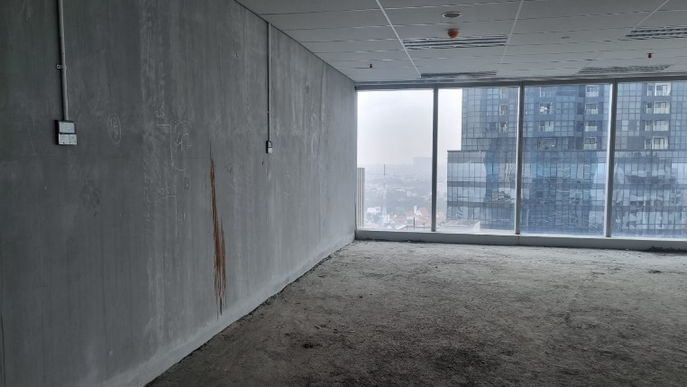
Survey Lokasi
Survey Lokasi
Survey Lokasi
Survey Lokasi
Survey Lokasi
Survey Lokasi
Survey Lokasi
Survey Lokasi
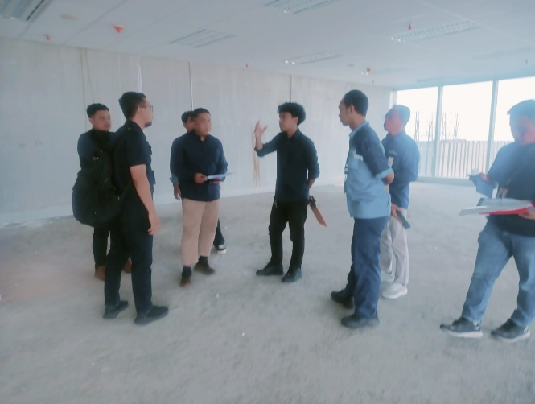
Visit & Marking Lokasi
Visit & Marking Lokasi
Visit & Marking Lokasi
Visit & Marking Lokasi
Visit & Marking Lokasi
Visit & Marking Lokasi
Visit & Marking Lokasi
Visit & Marking Lokasi
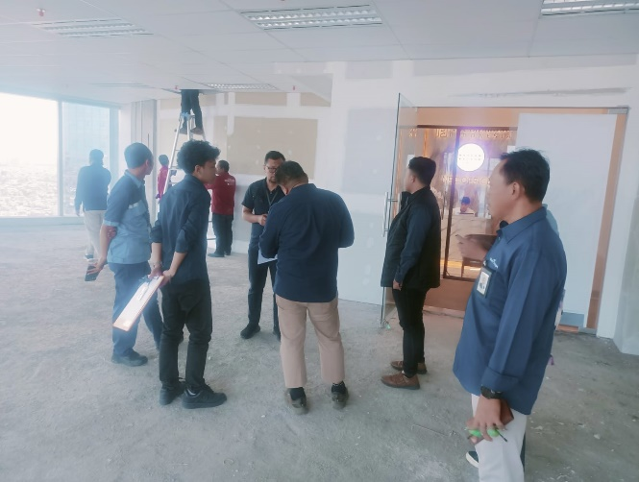
.....................................
.....................................
.....................................
.....................................
.....................................
.....................................
.....................................
.....................................
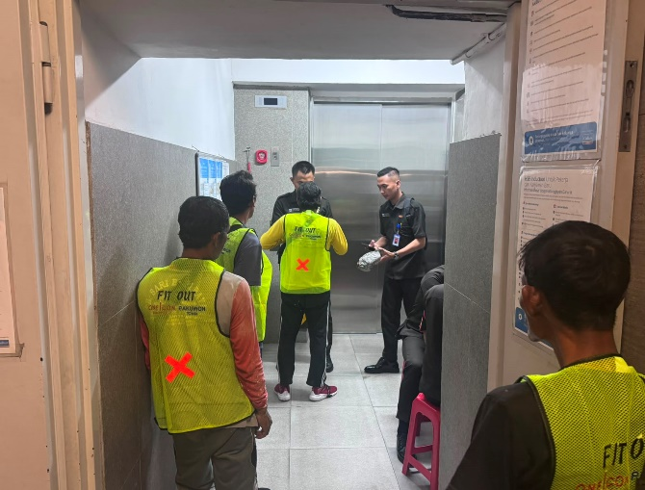
Pengecekan Pekerja
Pengecekan Pekerja
Pengamanan Barang di Lokasi
Mobilisasi Material & Alat Kerja
Screeding & Levelling Lantai
Marking dan Pengukuran Ulang
Screeding & Levelling Lantai
Screeding & Levelling Lantai
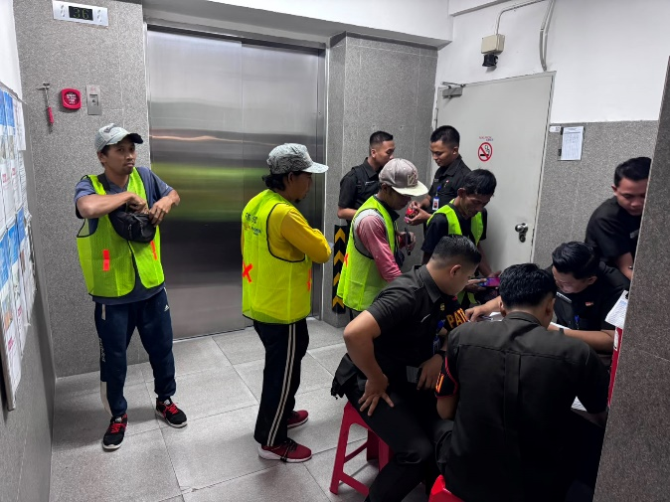
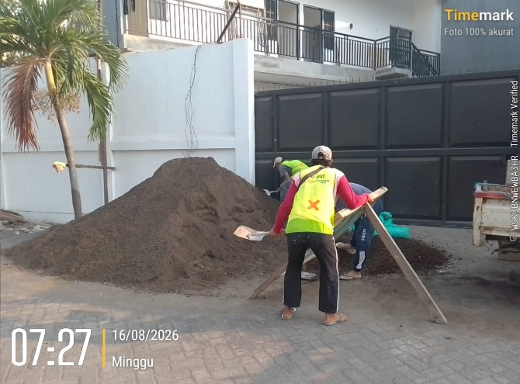
Pengangkutan Material
Penyiapan Material
Pengangkutan Material
Pengangkutan Material
Screeding & Levelling Lantai
Screeding & Levelling Lantai
Screeding & Levelling Lantai
Screeding & Levelling Lantai
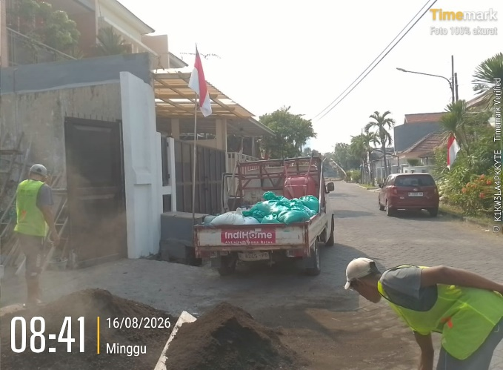
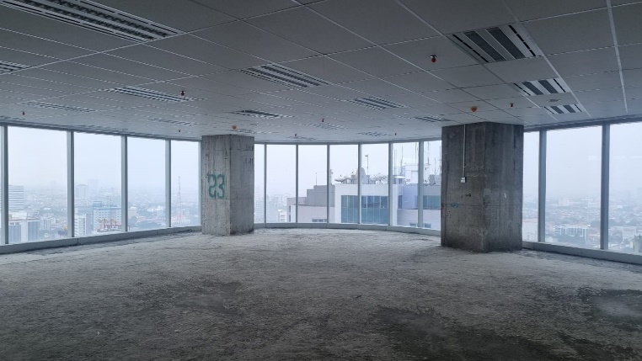

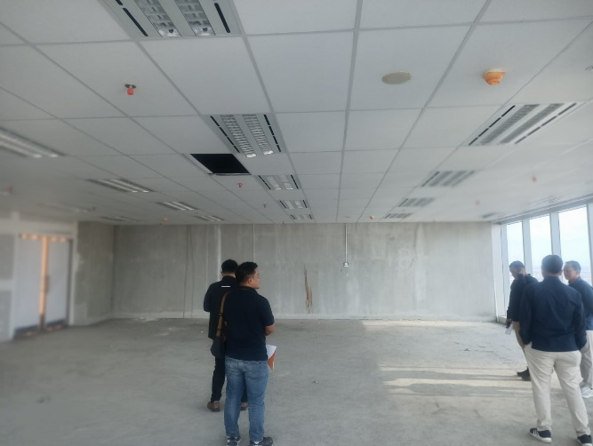
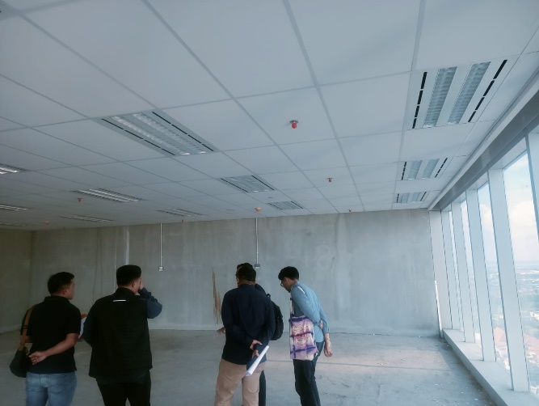
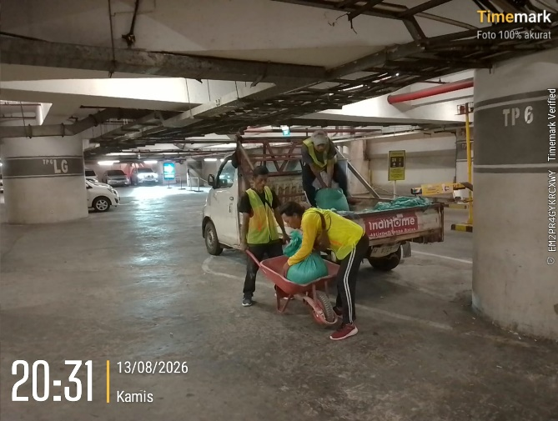
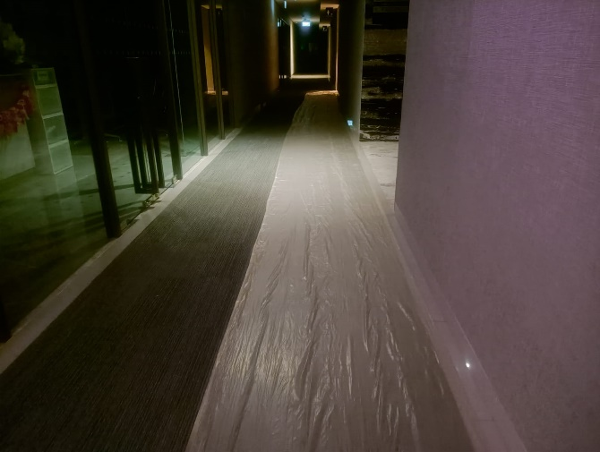
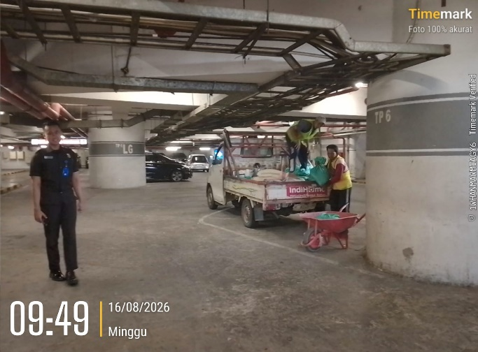
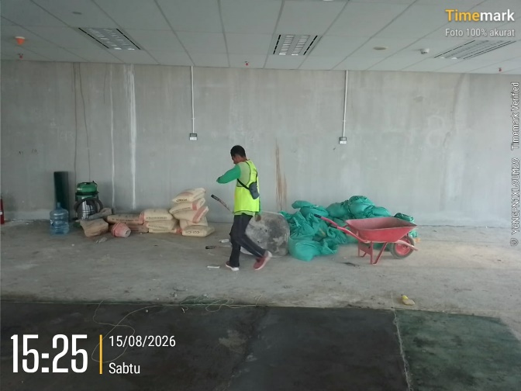
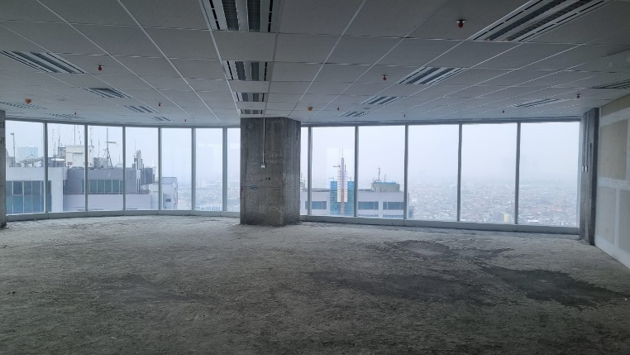
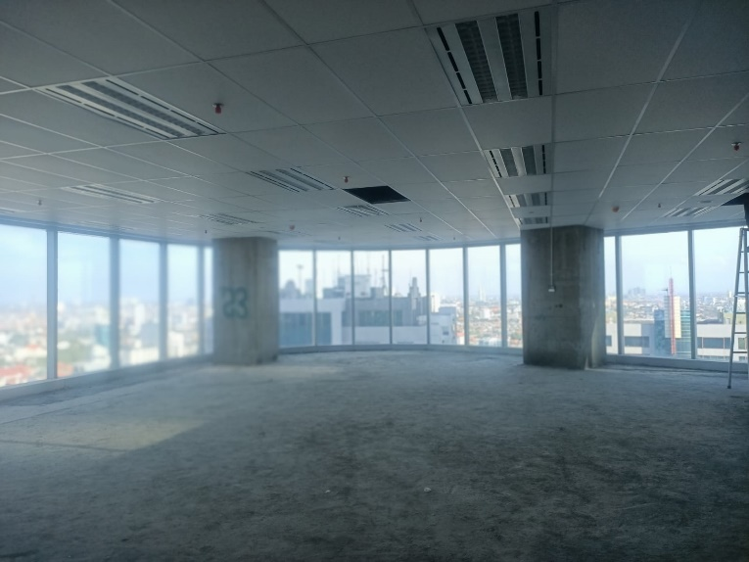

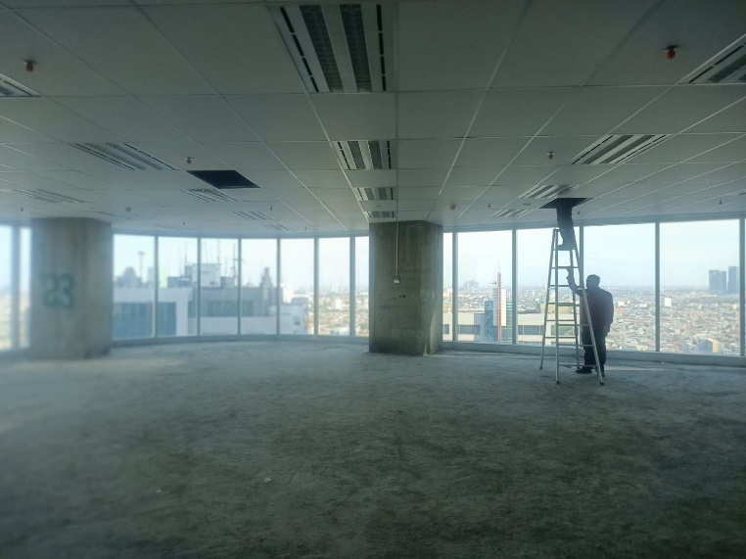
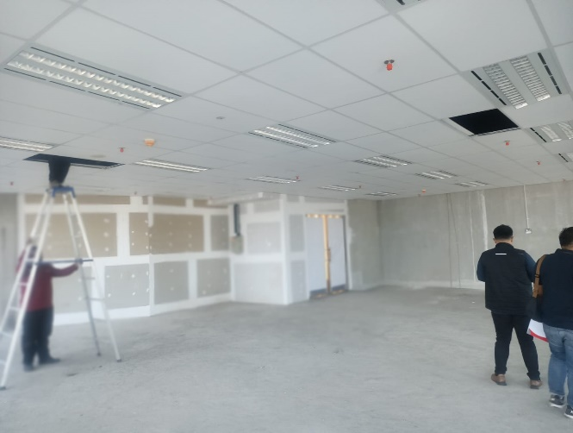
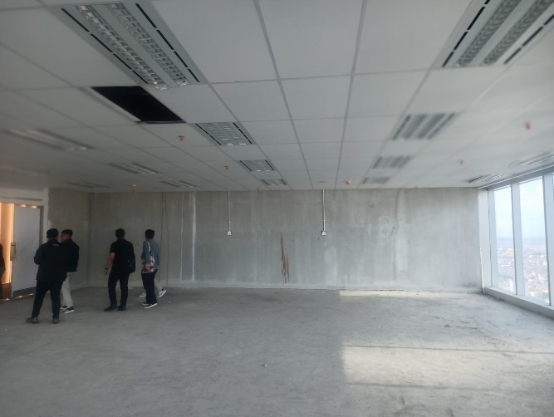
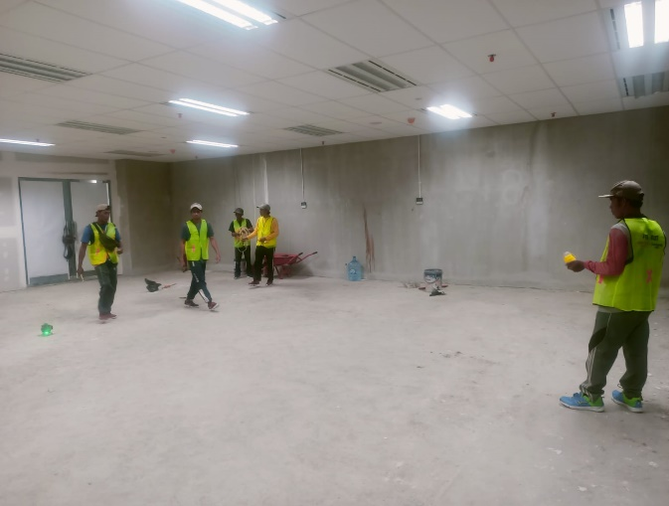
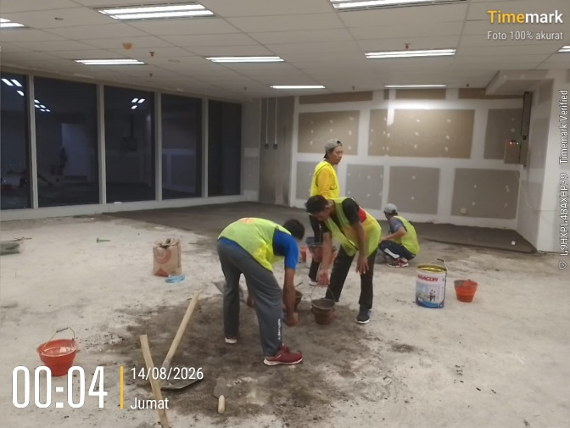
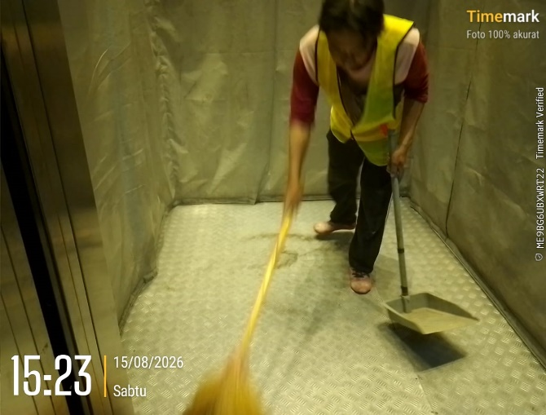
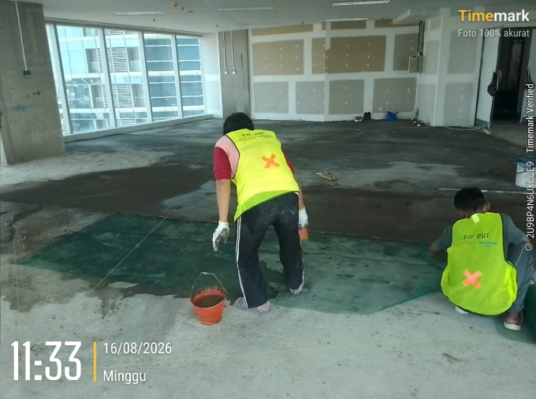
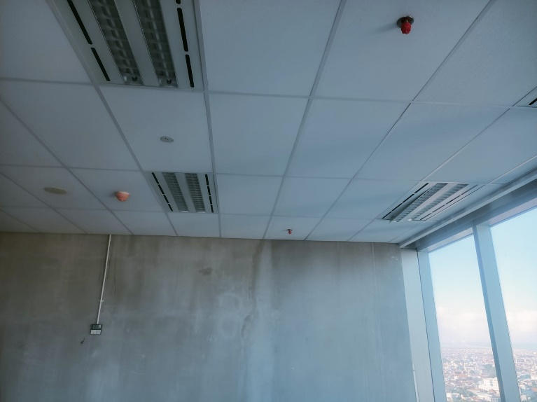

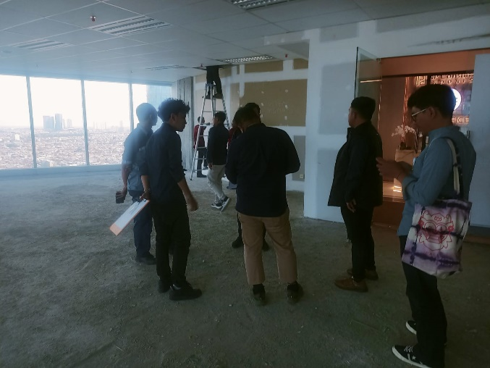
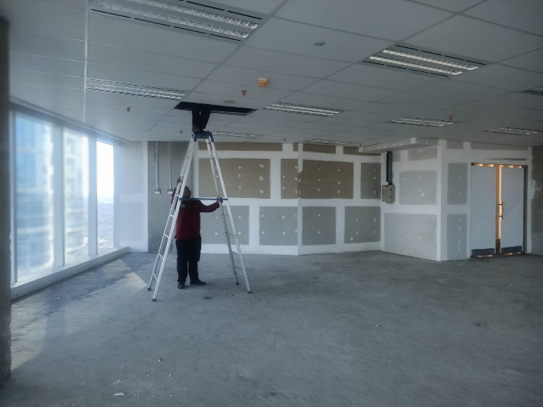
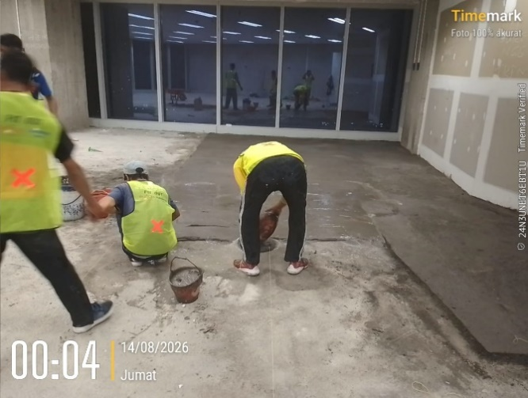
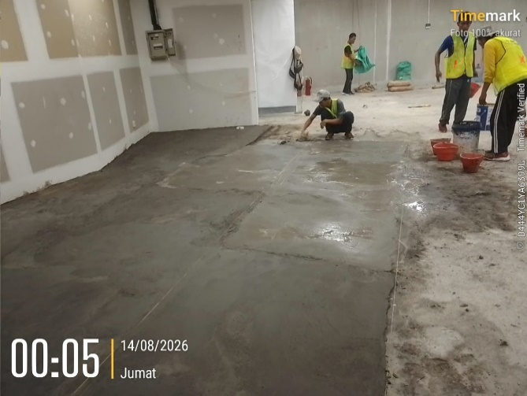
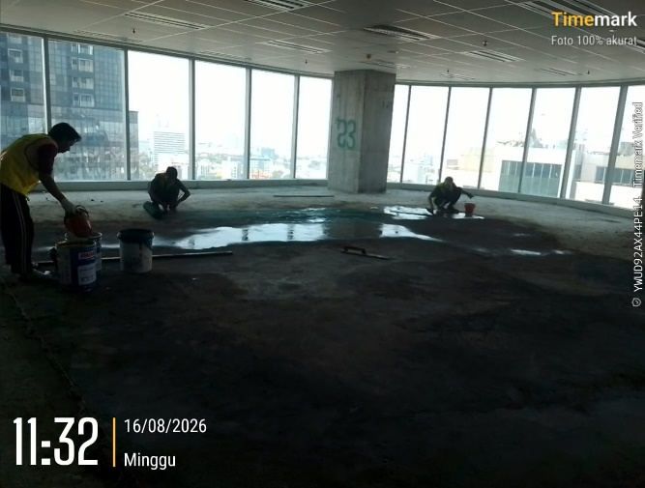
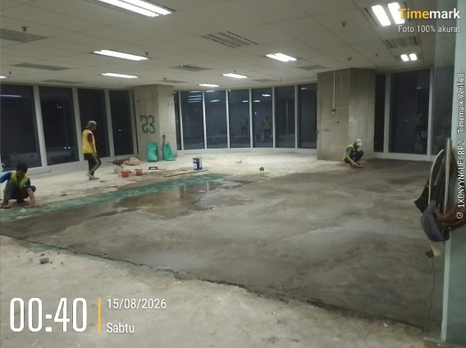
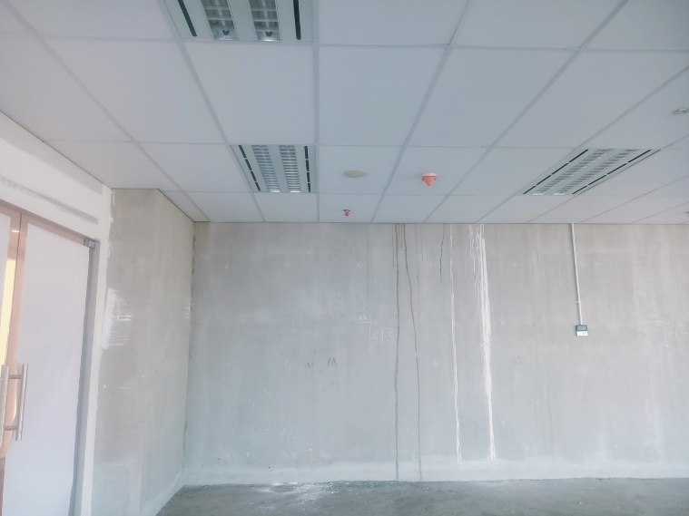
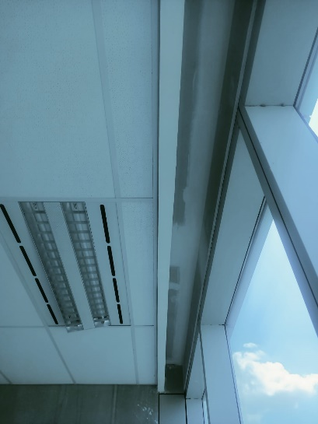
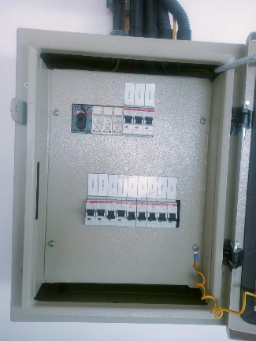

LAPORAN VISUAL |  |  |  | LAPORAN VISUAL |  |  |  | LAPORAN VISUAL
PEMBUATAN INTERIOR KANTOR REGIONAL III PT ASDP INDONESIA FERRY |  | MINGGU : | 5 | PEMBUATAN INTERIOR KANTOR REGIONAL III PT ASDP INDONESIA FERRY |  | MINGGU : | 5 | PEMBUATAN INTERIOR KANTOR REGIONAL III PT ASDP INDONESIA FERRY |  | MINGGU : | 5
LOKASI | : SURABAYA | 2026-08-17 |  | LOKASI | : SURABAYA | 2026-08-17 |  | LOKASI | : SURABAYA | 2026-08-17
TAHUN | 2026-07-23 | 2026-08-23 |  | TAHUN | 2026-07-23 | 2026-08-23 |  | TAHUN | 2026-07-23 | 2026-08-23

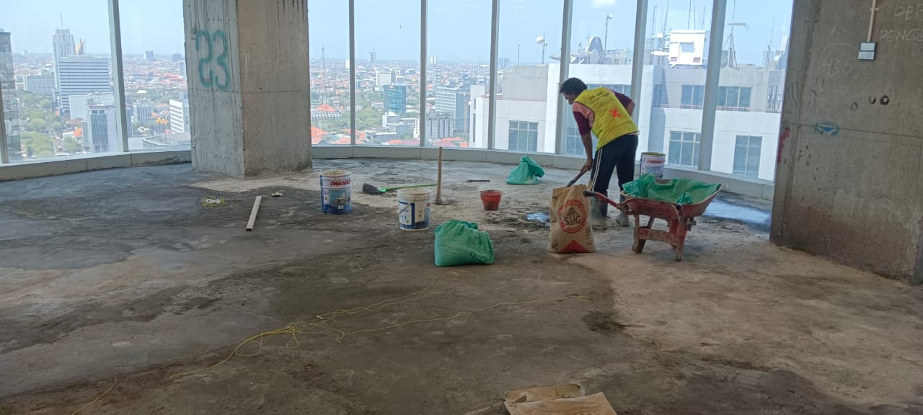
Screeding & Levelling Lantai
Screeding & Levelling Lantai
Screeding & Levelling Lantai
Screeding & Levelling Lantai
Screeding & Levelling Lantai
Screeding & Levelling Lantai
Screeding & Levelling Lantai
Screeding & Levelling Lantai
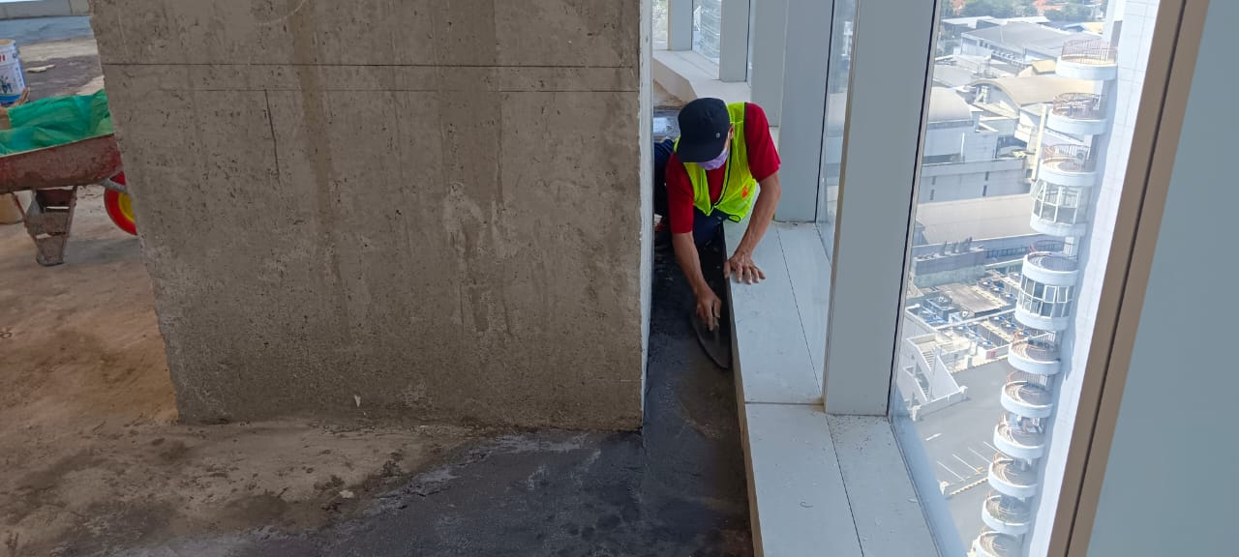
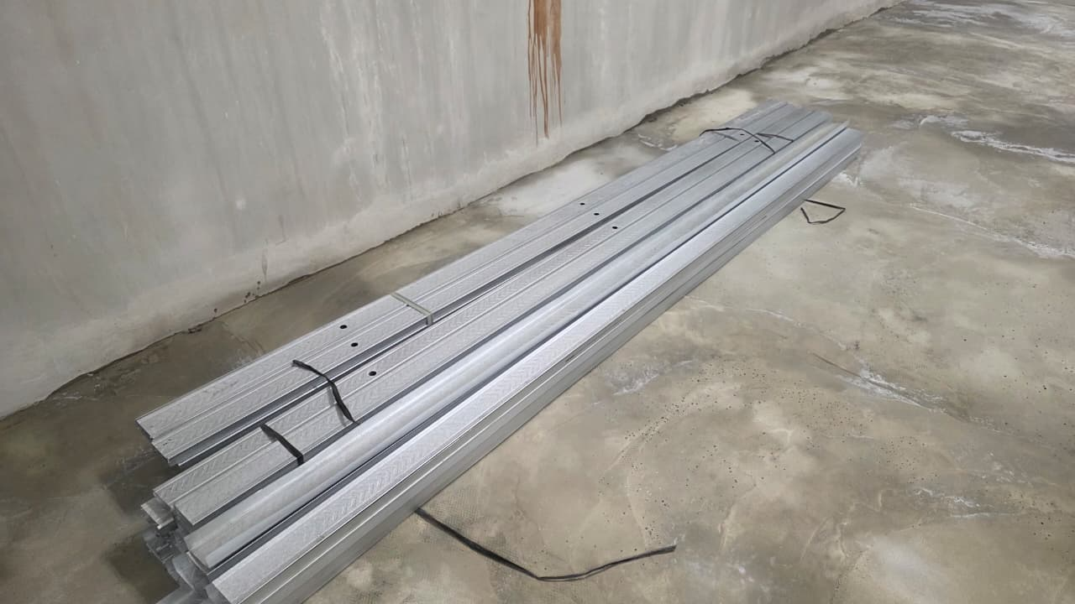
Pemasngn Rangka Partisi
Pengangkutan Material Rangka Partisi
Pemasngn Rangka Partisi
Pemasngn Rangka Partisi
Pasang Partisi Gypsum
Pengangkutan Material Gypsum
Pasang Partisi Gypsum
Pasang Partisi Gypsum
Pasang Partisi Gypsum
Pasang Partisi Gypsum
Penarikan Instalasi Listrik
Pengangkutan Materia Kabel 3x2,5mm2 (Supreme)
.....................................
.....................................
.....................................
.....................................
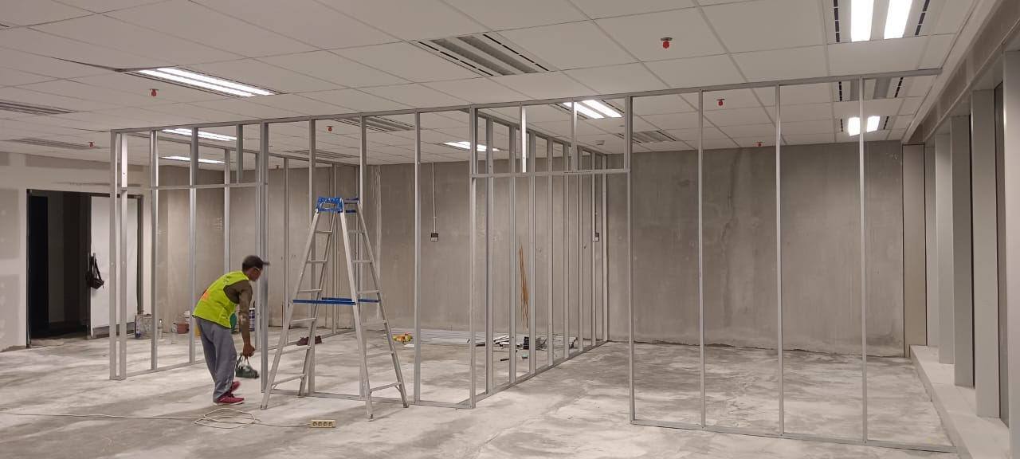
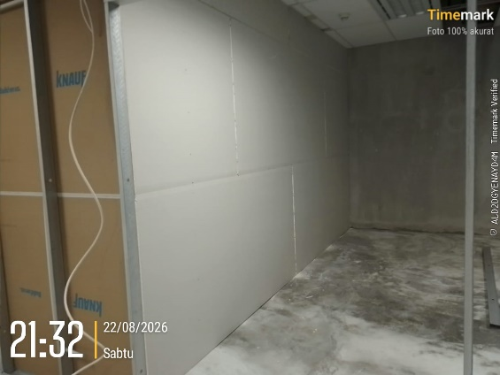
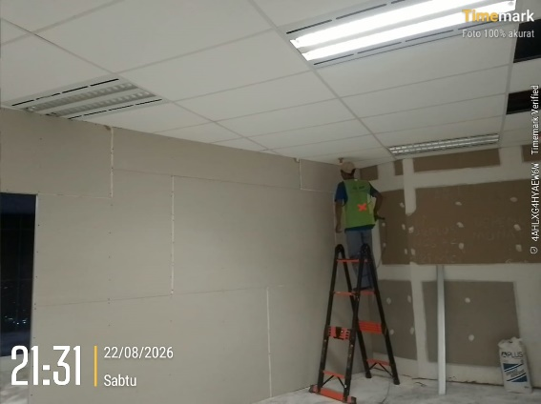

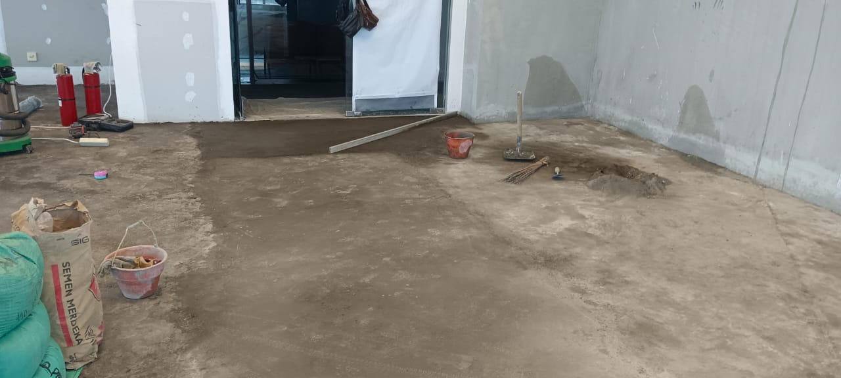
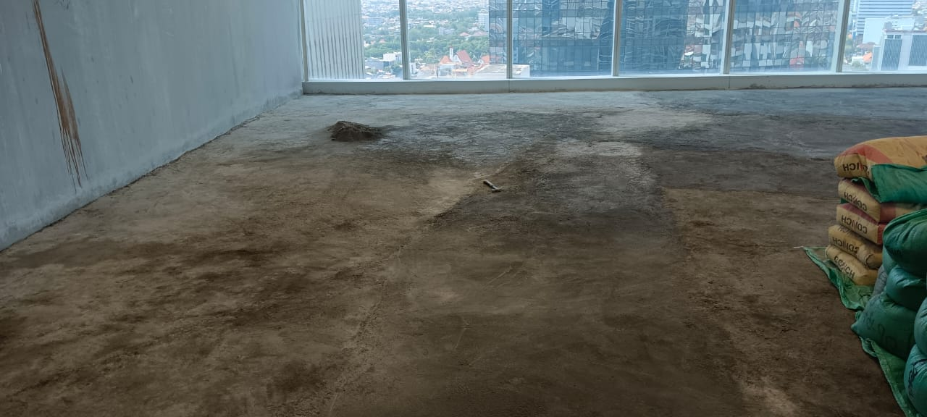
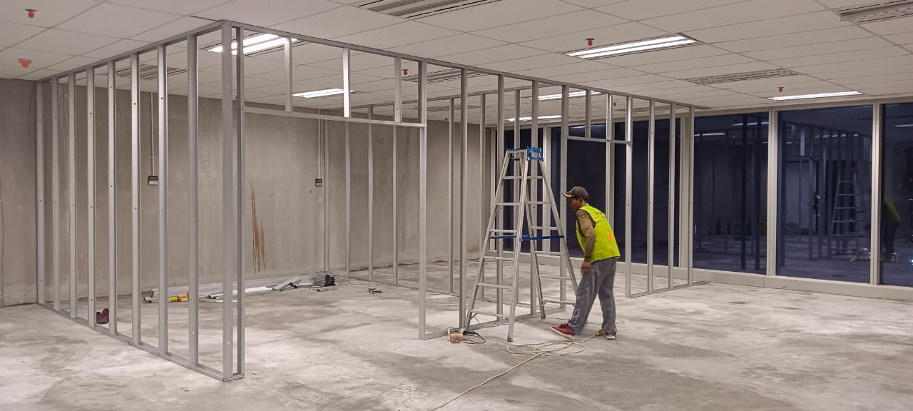
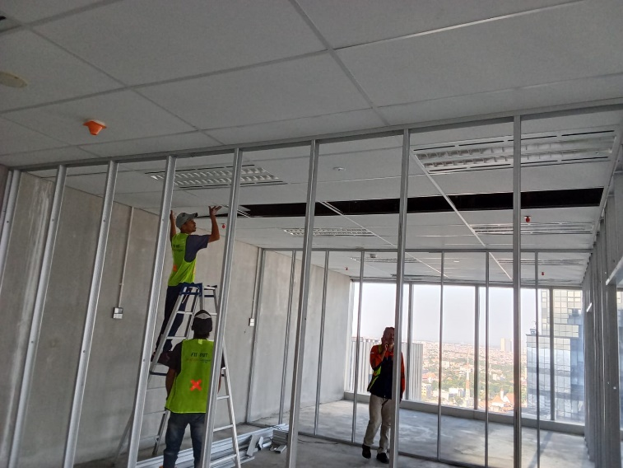
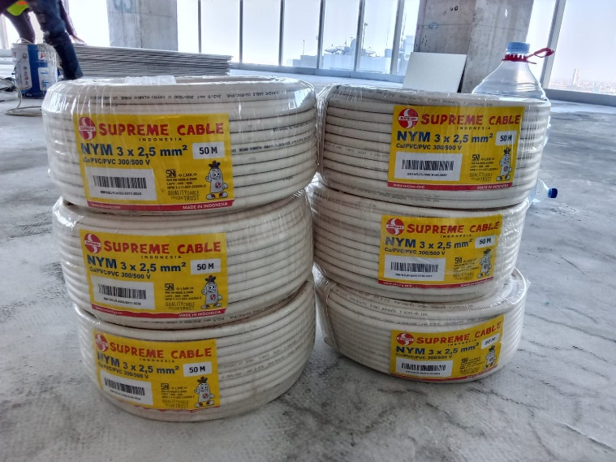
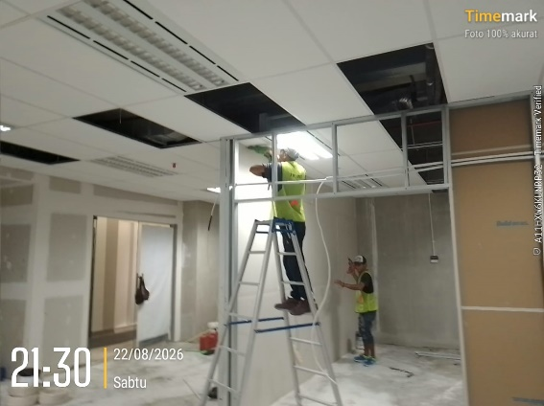

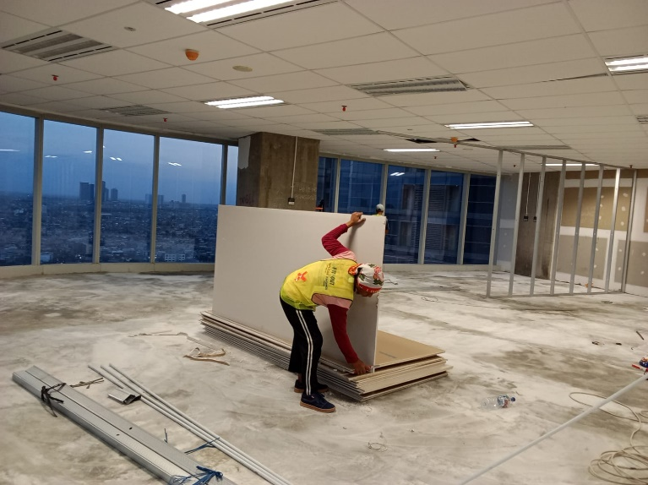
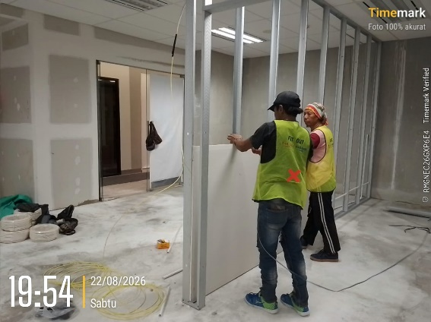
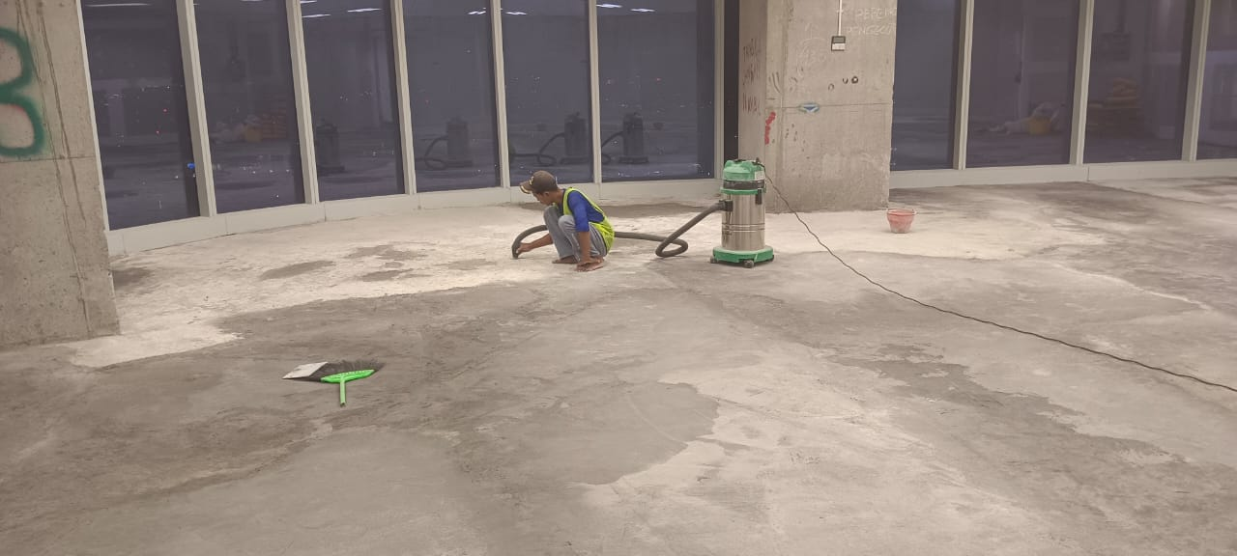
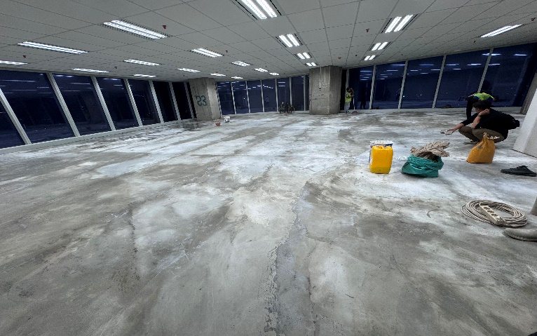

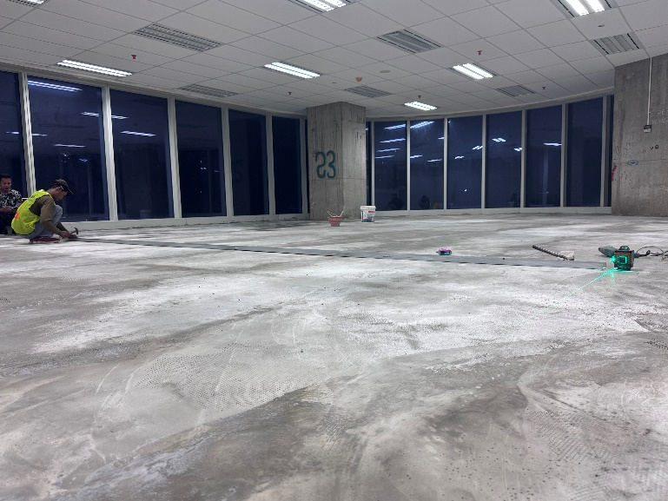




LAPORAN VISUAL |  |  |  | LAPORAN VISUAL |  |  |  | LAPORAN VISUAL |  |  |  | LAPORAN VISUAL |  |  |  | LAPORAN VISUAL
PEMBUATAN INTERIOR KANTOR REGIONAL III PT ASDP INDONESIA FERRY |  | MINGGU : | 6 | PEMBUATAN INTERIOR KANTOR REGIONAL III PT ASDP INDONESIA FERRY |  | MINGGU : | 6 | PEMBUATAN INTERIOR KANTOR REGIONAL III PT ASDP INDONESIA FERRY |  | MINGGU : | 6 | PEMBUATAN INTERIOR KANTOR REGIONAL III PT ASDP INDONESIA FERRY |  | MINGGU : | 7 | PEMBUATAN INTERIOR KANTOR REGIONAL III PT ASDP INDONESIA FERRY |  | MINGGU : | 8
LOKASI | : SURABAYA | 2026-08-24 |  | LOKASI | : SURABAYA | 2026-08-24 |  | LOKASI | : SURABAYA | 2026-08-24 |  | LOKASI | : SURABAYA | 2026-08-31 |  | LOKASI | : SURABAYA | 2026-09-07
TAHUN | 2026-07-23 | 2026-08-30 |  | TAHUN | 2026-07-23 | 2026-08-30 |  | TAHUN | 2026-07-23 | 2026-08-30 |  | TAHUN | 2026-07-23 | 2026-09-06 |  | TAHUN | 2026-07-23 | 2026-09-13


Instalasi Kabel Power
Instalasi Kabel Power
Instalasi Kabel Power
Instalasi Kabel Power
Pengadaan Material BAckdrop
Instalasi Kabel Power & Pengadaan Frame Kusen
Chipping Instalasi Kabel Power
Instalasi Kabel Power
Chipping Instalasi Kabel Power
Chipping Instalasi Kabel Power
Chipping Instalasi Kabel Power
Chipping Instalasi Kabel Power
Instalasi Kabel Power
Chipping Instalasi Kabel Power
Pasang Partisi Gypsum
Pasang Partisi Gypsum
Pasang Partisi Gypsum
Pasang Partisi Gypsum
Pembuatan Backdrop
Pembuatan Backdrop
Pembuatan Backdrop
Pembuatan Backdrop
Pengadaan Karpet
Pengadaan Karpet
.....................................
Pengadaan Stop Kontak & Cat Interior
Plamir Dinding Partisi
Plamir Dinding Partisi
Plamir Dinding Partisi
Plamir Dinding Partisi
Plamir Dinding Partisi
Plamir Dinding Partisi
.....................................
.....................................
.....................................
.....................................
.....................................
.....................................
.....................................
.....................................





































LAPORAN VISUAL |  |  |  | LAPORAN VISUAL |  |  |  | LAPORAN VISUAL |  |  |  | LAPORAN VISUAL |  |  |  | LAPORAN VISUAL
PEMBUATAN INTERIOR KANTOR REGIONAL III PT ASDP INDONESIA FERRY |  | MINGGU : | 7 | PEMBUATAN INTERIOR KANTOR REGIONAL III PT ASDP INDONESIA FERRY |  | MINGGU : | 7 | PEMBUATAN INTERIOR KANTOR REGIONAL III PT ASDP INDONESIA FERRY |  | MINGGU : | 7 | PEMBUATAN INTERIOR KANTOR REGIONAL III PT ASDP INDONESIA FERRY |  | MINGGU : | 8 | PEMBUATAN INTERIOR KANTOR REGIONAL III PT ASDP INDONESIA FERRY |  | MINGGU : | 9
LOKASI | : SURABAYA | 2026-08-31 |  | LOKASI | : SURABAYA | 2026-08-31 |  | LOKASI | : SURABAYA | 2026-08-31 |  | LOKASI | : SURABAYA | 2026-09-07 |  | LOKASI | : SURABAYA | 2026-09-14
TAHUN | 2026-07-23 | 2026-09-06 |  | TAHUN | 2026-07-23 | 2026-09-06 |  | TAHUN | 2026-07-23 | 2026-09-06 |  | TAHUN | 2026-07-23 | 2026-09-13 |  | TAHUN | 2026-07-23 | 2026-09-20

Screeding & Levelling Lantai
Screeding & Levelling Lantai
Screeding & Levelling Lantai
Screeding & Levelling Lantai
Screeding & Levelling Lantai
Screeding & Levelling Lantai
Screeding & Levelling Lantai
Screeding & Levelling Lantai
Pemasngn Rangka Partisi
Pengangkutan Material Rangka Partisi
Pemasngn Rangka Partisi
Pemasngn Rangka Partisi
Pasang Partisi Gypsum
Pengangkutan Material Gypsum
Pasang Partisi Gypsum
Pasang Partisi Gypsum
Pasang Partisi Gypsum
Pasang Partisi Gypsum
Penarikan Instalasi Listrik
Pengangkutan Materia Kabel 3x2,5mm2 (Supreme)
.....................................
.....................................
.....................................
.....................................
.....................................
.....................................
.....................................
.....................................
.....................................
.....................................
.....................................
.....................................
.....................................
.....................................
.....................................
.....................................
.....................................
.....................................
.....................................
.....................................

